상품제안서
오코텍스리사이클_포켓에코백 | 상품코드: F17630

 |  |  |  |  |  |  | 02-412-0044 | www.easy1.co.kr
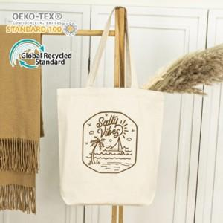

【상세/제작정보】 | 풀칼라인쇄는 사이즈 별로 단가 변동이 있을 수 있습니다! 꼭 문의 먼저 주시기 바랍니다.

【인쇄/포장옵션】 | 실크, 풀칼라 / OPP(비닐)

【공급단가】 | 수량 | 200~ | 400~ | 600~ | 1,000~ | 2,000~
*VAT별도 | 단가 | 2,090원 | 2,010원 | 1,930원 | 1,860원 | 1,810원

【상품 URL】 | https://dev.easy1.co.kr:443/src/goods_detail.php?gdno=17630

